Hlavní
 |  | Formularz do zamawiania uchwytów na wymiar CORDIA



 | Konfigurator |  |  | Podsumowanie



 |  |  | Rysunki profili

 |  |  |  |  | 1
 |  |  |  |  | 2
 |  |  |  |  | 3
 |  |  |  |  | 4
Ceny obowiązują od 01.12.2024/Wersja 1.09 |  |  |  |  | 5 | 3

Profil
 |  |  | Wybierz profil -->> |  | <<-- Wybierz profil |  |  |  | Wstecz

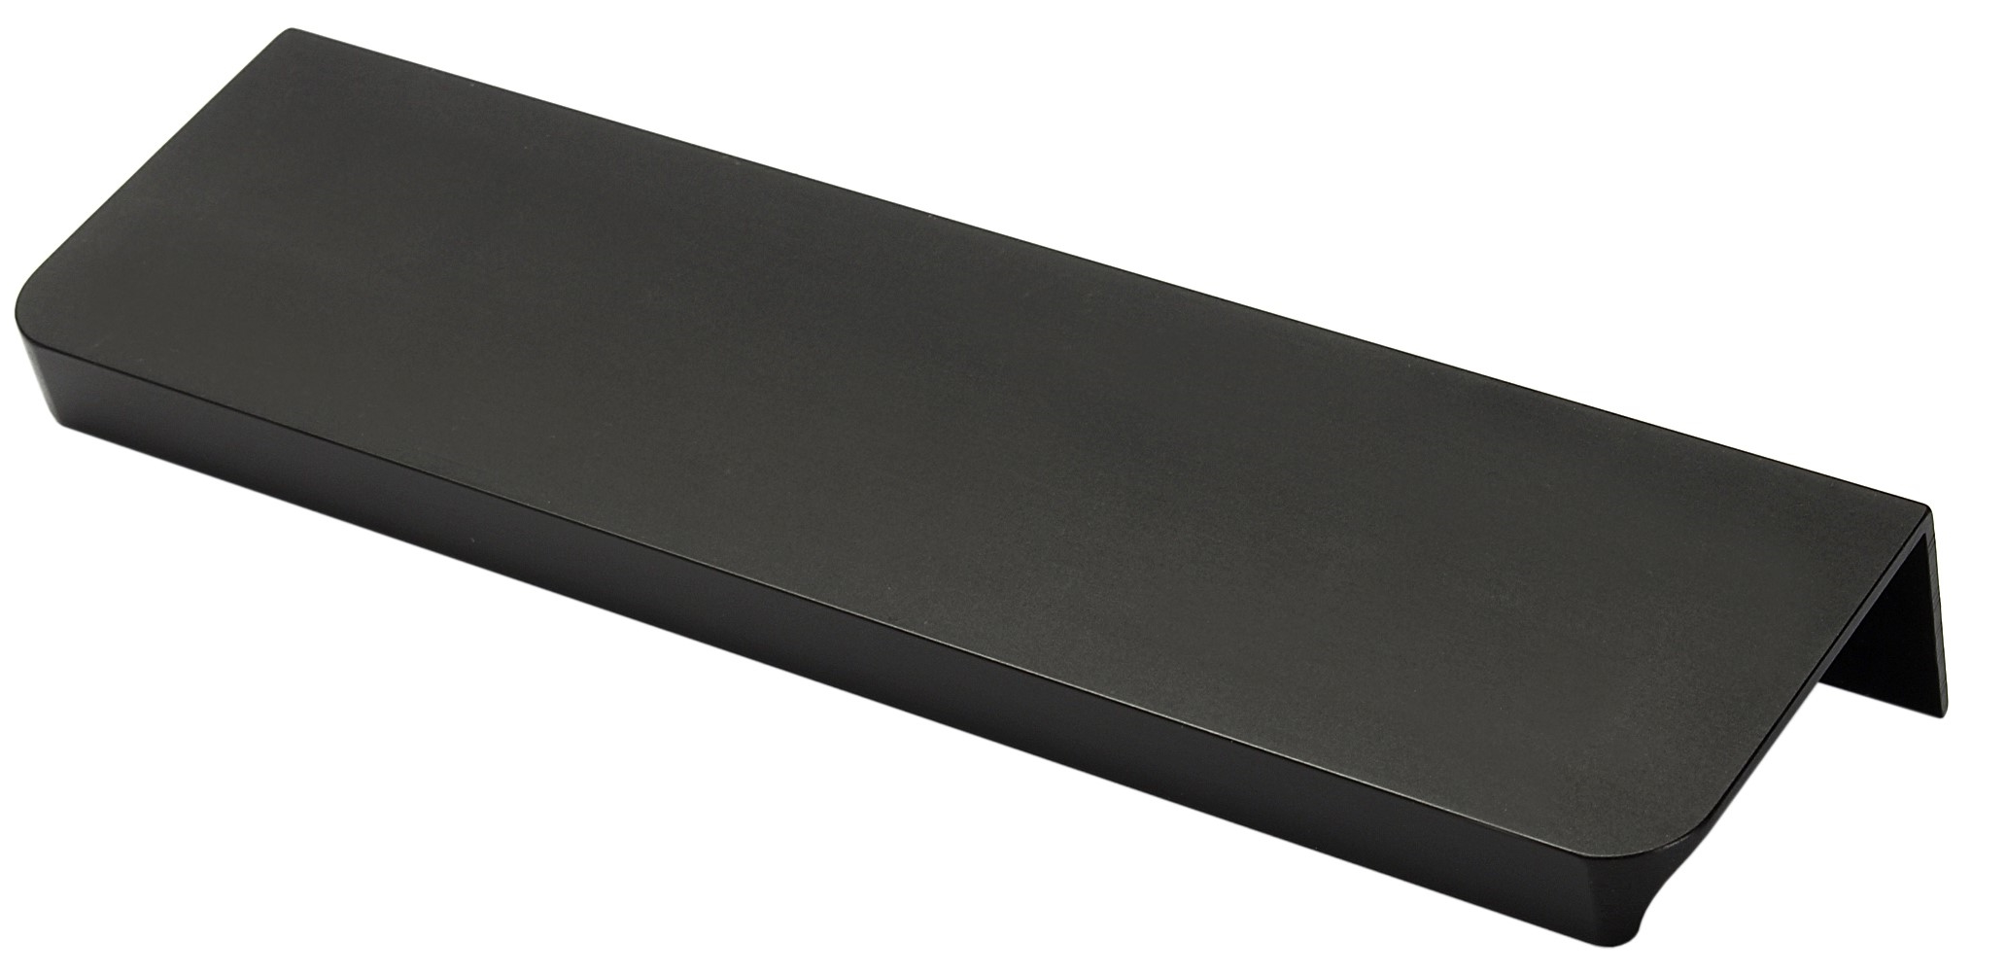
 |  |  |  |  |  | 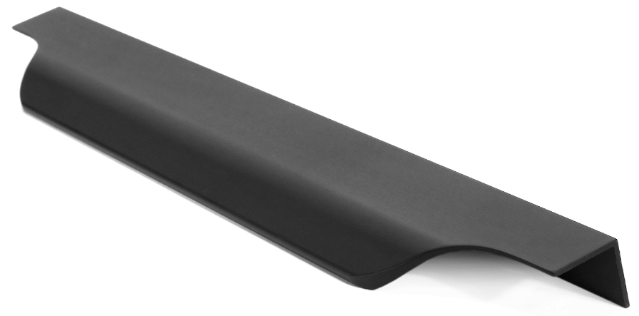

Fano |  | G9 |  | G10 |  | G11 | G12 | Livorno

Lungo |  | Marino Due |  | Piano |  | Piano 2 | Torino | Vibo

 | < Powrót |  |  |  |  |  |  |  | Kolejne >

Konfigurace
 |  |  |  |  |  |  | Konfigurator |  |  |  |  |  |  |  |  |  | Wstecz

 |  |  |  |  |  |  |  |  |  |  |  |  |  |  | Frezovani?
 |  |  |  | #N/A | Wybrany profil: | Wybierz profil |  | Wybrany kolor: |  | Wybierz kolor

 | Kurz |  |  | Długość (mm) |  | Rodzaj frezowania |  |  | Grubość drzwi |  | Ilość szt.
 | 1 |  |  |  |  |  |  |  |  |  |  |  | Pomoc: Rodzaje frezowania

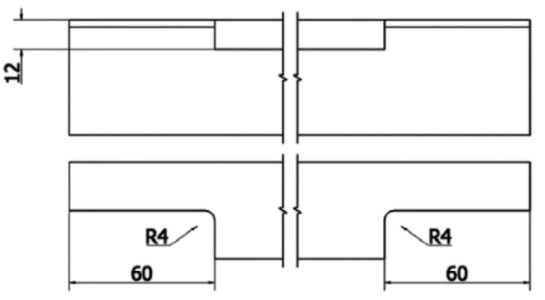
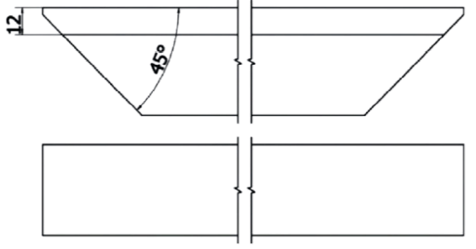
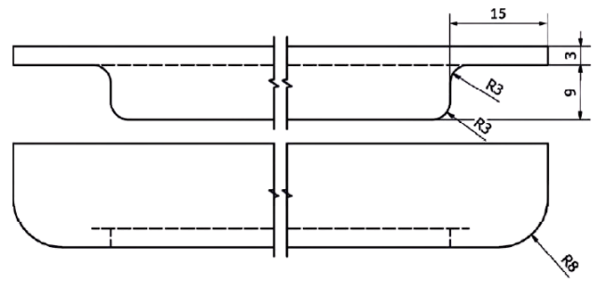
#N/A | #N/A | Uchwyt #1
 |  |  |  |  |  | Zmień rodzaj frezowania
#N/A | #N/A | Uchwyt #2
 |  |  |  |  |  | Zmień rodzaj frezowania
#N/A | #N/A | Uchwyt #3
 |  |  |  |  |  | Zmień rodzaj frezowania
#N/A | #N/A | Uchwyt #4
 |  |  |  |  |  | Zmień rodzaj frezowania |  |  |  |  |  |  | Typ 1 | Typ 2 |  | Typ 3
#N/A | #N/A | Uchwyt #5
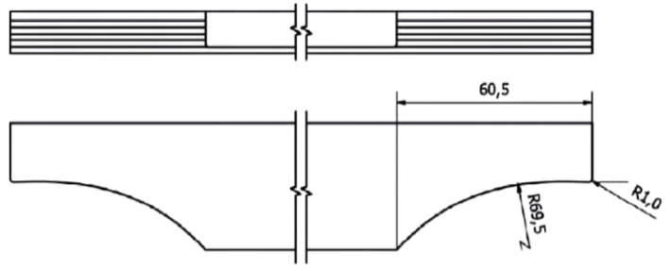

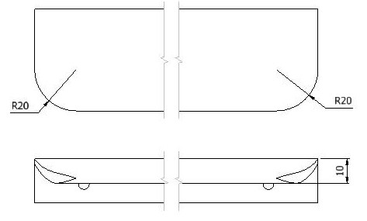
 |  |  |  |  |  | Zmień rodzaj frezowania
#N/A | #N/A | Uchwyt #6
 |  |  |  |  |  | Zmień rodzaj frezowania
#N/A | #N/A | Uchwyt #7
 |  |  |  |  |  | Zmień rodzaj frezowania
#N/A | #N/A | Uchwyt #8
 |  |  |  |  |  | Zmień rodzaj frezowania
 |  |  |  |  |  |  |  |  |  |  |  |  | Typ 4 | Typ 5 |  | Typ 7
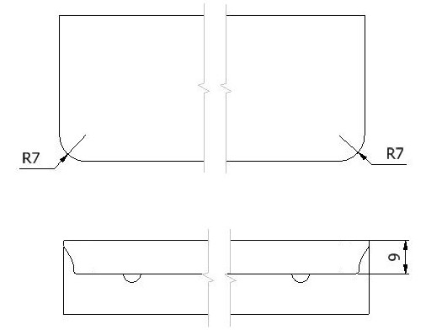
 |  |  | Suma |  |  |  | - |  |  |  |  | zl

 |  |  | Uwagi (notatki)

 | < Powrót

 |  |  |  |  |  |  |  |  |  |  |  |  | Typ 8

 |  |  | Wypełnione zamówienie wyślij pod adres zamowienia@demos-trade.com

